料金表（セットオプション）
樹脂パーツ・ホイールコーティング
全窓ガラス撥水加工施工含み
【新車セット コーティング参考価格表】
 |  |  |  |  |  |  |  |  |  |  |  |  |  |  | 新車セット価格】 樹脂パーツ・ホイールコーティング・全窓ガラス撥水加工施工含み
クラス | 参考車種 |  |  |  |  | リボルトプロ |  | リボルト |  | リボルトライト |  |  | ライト新車 |  | 磨きなしの場合はひとつ下のクラスで施工料金可 例リボルトプロ→リボルト
SS | ムーブ、ハスラー,キャスト |  |  |  |  | 113,000 |  | 95,000 |  | 65,000 |  |  | 53,000
S | タント、N-BOX、ヤリス、アクア、 |  |  |  |  | 125,000 |  | 100,000 |  | 72,000 |  |  | 57,000
M | プリウス、ライズ、ヤリスクロス、CX-３、WRX、XV |  |  |  |  | 132,000 |  | 103,000 |  | 74,000 |  |  | 59,000
L | レクサスLC、クラウン、レヴォーグ、マツダ６ |  |  |  |  | 141,000 |  | 115,000 |  | 80,000 |  |  | 65,000
LL | ヴォクシー、アルファード、プラド、CX-５～８ |  |  |  |  | 152,000 |  | 120,000 |  | 90,000 |  |  | 69,000
XL | ランドクルーザー、ハイラックス、グランエース |  |  |  |  | 163,000 |  | 125,000 |  | 95,000 |  |  | 74,000
経年車 | お求めの仕上がりによって料金が変動します |  |  |  |  | +10～40% |  | +10～40% |  | +10～20%
輸入車 | ワンランク上のサイズ料金
※ホイールコーティングは、リボルト～ライト新車コースのみリボルト（¥8,000相当）がセットです。リボルトプロへは+¥5,000

オプションメニュー

窓ガラス撥水加工
樹脂パーツコーティング
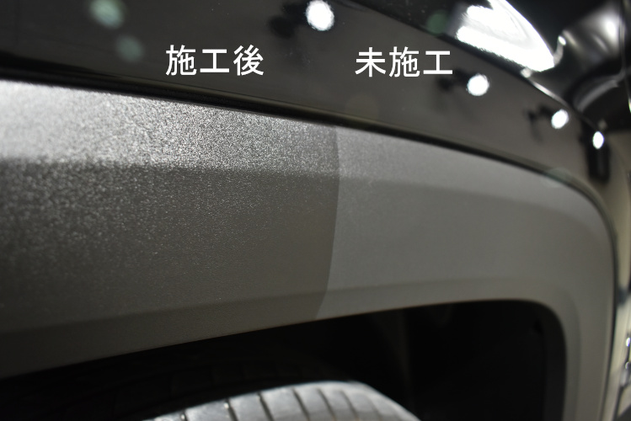
 |  | 部位 | 新車 | 重度の 雨染み有 |  |  |  |  |  |  |  | 部位 |  | 新車
 |  | ﾌﾛﾝﾄ | 4400 | 6600 |  |  |  |  |  |  |  | バンパー グリル |  | 5500～
 |  | ﾄﾞｱｶﾞﾗｽ | 1650 | 2470 |  |  |  |  |  |  |  | ドｱﾓｰﾙ無 SS～M |  | 14300
 |  | ﾘﾔ | 3300 | 4950 |  |  |  |  |  |  |  | ドｱﾓｰﾙ無 L～XL |  | 18700
 |  | ｻﾝﾙｰﾌ | 3300 | 5500 |  |  |  |  |  |  |  | ﾄﾞｱﾓｰﾙ有 SS～M |  | 18700
雨天時の視界を確保する窓ガラス用の撥水コーティング。長期間に渡り美しい窓ガラスを維持できます
未塗装の樹脂のパーツにリボルト・プロをコーティングすることで、酸化劣化を防ぎ、長期間に渡りしっとりとした黒い艶を維持できます。
 |  | 1台分 ｾﾀﾞﾝﾀｲﾌﾟ | 14300 | 21450 |  |  |  |  |  |  |  | ﾄﾞｱﾓｰﾙ有 L～XL |  | 24200
 |  | １台分 ﾐﾆﾊﾞﾝﾀｲﾌﾟ | 17600 | 26400 |  |  |  |  |  |  |  | 上記価格は参考 サイズにより金額変動

ホイールコーティング
ヘッドライトコーティング
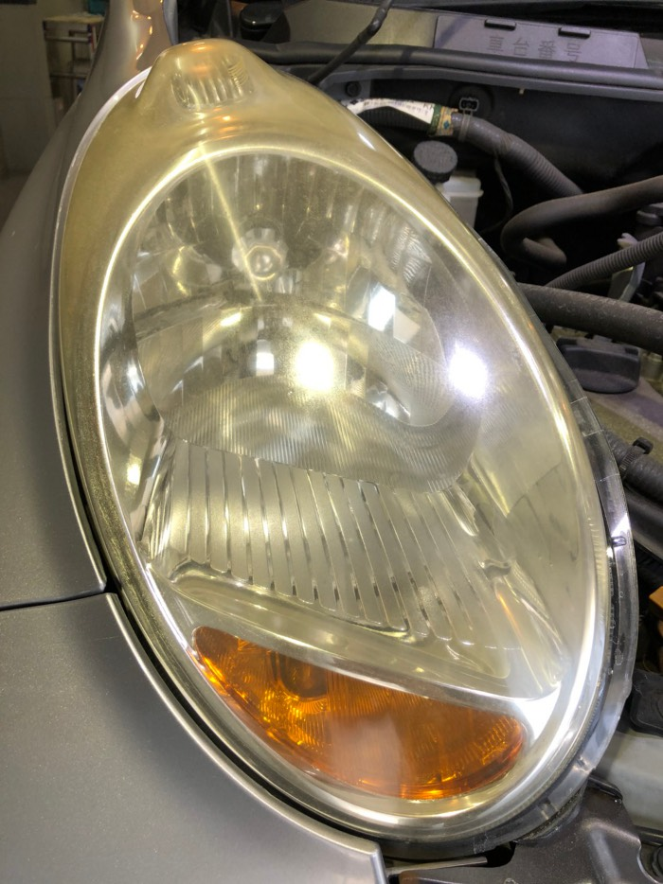
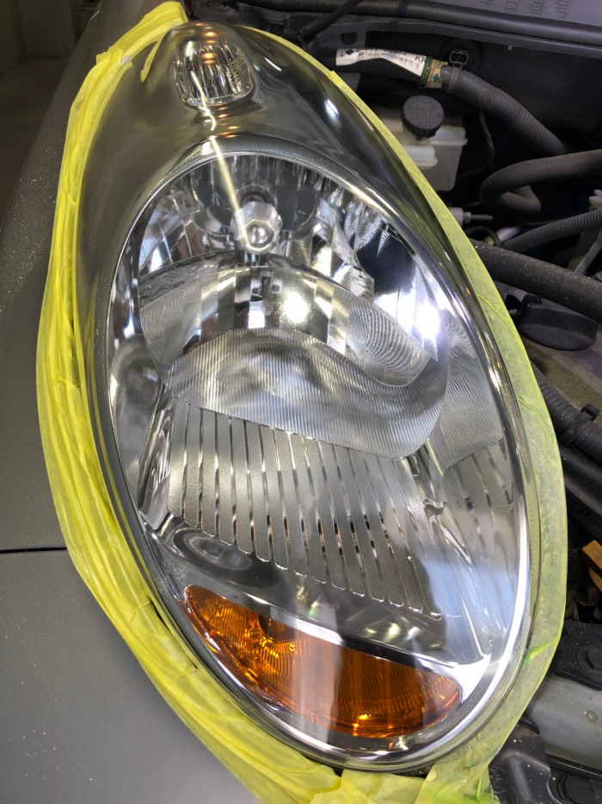
 |  | 新車 | ﾘﾎﾞﾙﾄﾌﾟﾛ | ﾘﾎﾞﾙﾄ |  |  |  |  |  |  |  | 国産車
 |  | ～18ｲﾝﾁ | 14000 | 8000 |  |  |  |  |  |  |  | 片側 |  | 8800
 |  | 19ｲﾝﾁ～ | 16000 | 10000 |  |  |  |  |  |  |  | 両側 |  | 16500
 |  | ﾎｲｰﾙのみ施工 | ﾘﾎﾞﾙﾄﾌﾟﾛ | ﾘﾎﾞﾙﾄ |  |  |  |  |  |  |  | 輸入車
 |  | ～18ｲﾝﾁ | 21000 | 12000 |  |  |  |  |  |  |  | 片側 |  | 12000
黄ばんだりくすんだヘッドライトをクリアな状態に復活させ、コーティングを施します
 |  | 19ｲﾝﾁ～ | 24000 | 15000 |  |  |  |  |  |  |  | 両側 |  | 22000
「リボルト・プロ」もしくは「リボルト」をお車のホイールにコーティングするコースです。ブレーキダストやピッチタールなどの汚れが通常の洗車で落ちやすくなります
 |  | 中古ホイールの場合は 上記価格3000円アップです

内装・シートコーティング
 |  | クラス | 運転席 | 運転席 助手席 | 前後2列 |  | ３列目施工 | ドア１枚 | ｾﾝﾀｰｺﾝｿｰﾙ |  | ﾊﾝﾄﾞﾙ |  | ﾀﾞｯｼｭﾎﾞｰﾄﾞ
 |  | SS | 16500 | 27500 | 38500 |  | 55000 | 6600 | 5500 |  | 5500 |  | 13200
 |  | S | 19800 | 29700 | 46200 |  | 66000 |  |  |  |  |  | 14300
 |  | M | 22000 | 33000 | 55000 |  | 77000 |  |  |  |  |  | 15400
 |  | L～XL | 27500 | 49500 | 77000 |  | 99000 |  |  |  |  |  | 18700
 |  | 高級輸入車 | 33000 | 55000 | 88000 |  | 110000 | 8800 | 6600 |  | 5500 |  | 22000
汚れが付きにくく、傷・擦れにも強く、革・合皮やファブリックなどに対応しています。シートだけではなく、ハンドル、ドアトリム、ダッシュボードなど様々な内装パーツにもコーティング出来ます。

